중요성_계획단계
대성에코에너지센터 |  |  |  |  |  |  | 조서번호
중요성 산정 - 감사계획단계 |  |  | 작성자: |  | 일자: |  | 2701-3
2025-12-31 |  |  | 검토자: |  | 일자:

1. 기본정보
 | 1) 회사명: | 대성에코에너지센터
 | 2) 회계기간: | 2025-01-01 | ~ | 2025-12-31
 | 3) 상장여부: | 상장
 | 4) 재무정보(단위: 천원)
 | 구분 | 2025-09-30 | 2025 (연간-최초) | 2025 (연간-최종) | 2024 (연간)
 | 세전이익 |  |  | -359,959.00 | XXX
 | 매출액 |  |  | 28,908,106 | XXX
 | 자본 |  |  | -9,667,420 | XXX
 | 총자산 |  |  | 137,535,005 | XXX
 | 기타 |  |  |  | XXX

2. 재무제표 전체에 대한 중요성(단위: 천원)
 |  |  |  |  |  | |------ 7100 ------| | |------- PY -------|
 | 중요성 금액(Min(C, D)) | 선택기준 | 선택기준금액(A) | 백분율(B) | 중요성금액(C) | 연결중요성 배분액(D) | 중요성 금액(전기)
 | 825,210 | 총자산 | 137,535,005 | 0.6% | 825,210.0 |  | XXX

 | 1) 선택기준의 근거: 아래의 요소들을 종합적으로 고려하여 세전이익을 기준으로 재무제표 전체에 대한 중요성을 산정함.
 | a. 기업의 성격, 산업, 경제 환경: 회사는 상장기업으로, 일반적으로 회사의 주요 재무제표 이용자인 투자자들은 회사의 이익규모에 주로
 | 관심을 두고 있으며 애널리스트들 또한 회사의 목표주가를 산정할 때 PER을 주로 이용하는 바, 세전이익이 재무제표 이용자의 의사
 | 결정에 영향을 미치는 주요 요소라고 판단됨.
 | b. 기준금액의 상대적 변동성: 회사는 폐기물매립 및 소각장업을 영위하고 위해 현재 준비중인 회사임
 | 2) 백분율의 근거: 아래의 요소들을 종합적으로 고려하여 중간수준의 백분율이 요구된다고 판단한 바, 총자산의 2%를 적용하기로 함.
 | a. 이해관계자의 범위/정도: 회사는 상장기업으로, 다수의 소액 투자자로 구성되어 있음.
 | b. 사업환경: 회사가 속한 시장은 성숙기 단계로 안정적임.
 | c. 기타: 회사의 경영진은 전문경영진으로, 세전이익에 기초한 높은 수준의 성과급 보수를 받고 있음. 이에 따라 회사 경영진의 세전이익
 | 에 대한 관심이 높은 수준임.
 | 3) (참고) 표준중요성기준: |  |  | 832,216

외감규정 시행세칙의 양정기준에 따르면, 감사인이 중요성 금액을 정하는 과정에서의 판단 내용이 합리성을 현저히 결한 경우(*) '표준 중요성 기준'에 따라 위법행위의 중요도를 판단한다고 규정하고 있음. 따라서 감사인의 중요성 금액은 법인 내부 규정에 따라 산정하되, 감사인이 결정한 중요성 금액이 표준중요성 기준금액과 현저한 차이가 있는 경우 이를 뒷받침할 합리적 근거가 있는지 충분히 검토하고, 그 근거 등에 대해서는 충분한 문서화가 필요함.
(*) 감사인이 중요성 금액을 정하는 과정에서의 판단 내용이 합리성을 현저히 결여한 경우
1) 회계법인이 회사별 규모, 상장여부, 감사위험 등을 고려한 구체적이고 체계적인 중요성 금액 결정기준을 마련하지 않은 경우
2) 회사별 중요성 금액을 정함에 있어 담당이사의 재량에 크게 의존하는 경우
3) 합리적 근거 없이 표준 중요성 기준 방식의 중요성 금액과 현저하게 차이가 나는 경우 등

<중요성 금액 산정시 선택기준을 '매출액'으로 하는 경우의 예시>
1) 선택기준의 근거: 회사의 주요 재무제표 이용자인 투자자들은 미래 이익창출 능력을 나타내는 수익가치에 보다 큰 관심을 두고 있어 매출액이나 세전손익 등과 같은 손익항목에 중점을 둠. 그러나 회사는 원재료의 수입 비중이 커서 환율 변동에 따른 손익의 변동성이 크므로, 세전손익을 기준으로 한 중요성 금액 산정은 적절하지 않음. 반면, 매출은 국내 매출이 매출의 90% 이상으로 안정적인 추세를 유지하고 있으므로, 재무제표 이용자의 주요 관심항목인 손익 항목 중 상대적 변동성이 적은 '매출액'을 기준으로 재무제표 전체에 대한 중요성을 산정함.
2) 백분율의 근거: 회사는 상장기업으로 다수의 소액 투자자로 주주가 구성되어 있으나 지배주주의 보유 지분율이 상대적으로 높은 편이며, 회사가 속한 시장은 성숙기 단계로 안정적이고, 정부의 규제 감독이 심한 산업에 해당하지 않음. 또한, 회사의 외부 차입금 규모는 유의적이지 않고, 주요 재무비율 등도 안정적인 추세임.
이러한 요소들을 종합적으로 고려하여 높은 수준의 백분율을 적용할 수 있다고 판단한 바, 매출액의 1%를 적용하기로 함.

3. 수행 중요성(단위: 천원)

 | 수행 중요성 금액 | 중요성금액 | 삭감비율
 | 742,689 | 825,210 | 10%

 | 1) 삭감비율의 근거: 아래의 요소들을 종합적으로 고려시 회사의 재무제표 왜곡표시 위험이 낮다고 판단하여 삭감비율 10%를 적용함.
 | a. 전기 감사 중 누적된 왜곡표시의 성격, 발생요인 및 금액: 회사는 계속감사고객으로, 과거 감사 경험상 왜곡표시 사항이 없거나
 | 단순 실수로 인한 경미한 수준의 왜곡표시금액만이 발견되었음.
 | b. 전반적 업무 위험 또는 감사 위험: 회사가 속한 산업은 규제산업에 해당하지 않으며, 불확실성이 높은 회계추정치나 중요한 판단을
 | 요하는 회계이슈가 많지 않은 편임.

4. 명백하게 경미한 중요성 수준(단위:천원)

 | 명백하게 경미한 중요성 | 중요성금액 | 산정비율
 | 41,261 | 825,210 | 5%

 | 1) 산정비율의 근거: 회사는 과거 감사경험상 명백하게 경미한 중요성 수준 미만의 왜곡표시가 집합적으로도 중요하지 않았으므로
 | 산정비율 5%를 적용함.

5. 특정 거래유형과 계정잔액 및 공시에 대한 중요성의 결정: |  |  |  | N/A

 | 특정 거래 유형, 계정잔액 또는 공시 사항 |  |  |  | :
 | 특정 거래 유형, 계정잔액 또는 공시 사항에 대한 중요성 금액 |  |  |  | : | 536,387
 | 특정 거래 유형, 계정잔액 또는 공시 사항에 대한 수행중요성 금액 |  |  |  | :
 | 특정 거래 유형, 계정잔액 또는 공시 사항에 대한 중요성 금액 산정 근거 |  |  |  | :

6. 중요성의 수정 필요성에 대한 고려
 | 감사완결단계에서의 재무제표를 기준으로 중요성을 재산정한 결과, 감사계획단계의 중요성과 비교시 금액의 유의적인 변동이 없으며
 | 감사계획단계의 중요성금액보다 커서 감사계획단계의 감사전략(감사절차의 성격, 시기 및 범위)를 변경할 필요성은 없다고 판단됨
 |  |  | |----- 2701-1 -----| |  |  | (단위: 천원)
 | 구분 |  | 감사계획단계 | 감사완결단계 | 차이
 | 재무제표 전체에 대한 중요성 |  | 4,427 | 825,210 | 820,783 | 18540.4%

중요성_완결단계
대성에코에너지센터 |  |  |  |  |  |  | 조서번호
중요성 산정 - 감사완결단계 |  |  | 작성자: |  | 일자: |  | 2701-3
2023-12-31 |  |  | 검토자: |  | 일자:

1. 기본정보
 | 1) 회사명: | 대성에코에너지센터
 | 2) 회계기간: | 2023-01-01 | ~ | 2023-12-31
 | 3) 상장여부: | 상장
 | 4) 재무정보(단위: 천원)
 | 구분 | 2023-09-30 | 2023 (연간-최초) | 2023 (연간-최종) | 2022 (연간)
 | 세전이익 |  |  | -327,002.00 | XXX
 | 매출액 |  |  | 28,908,106 | XXX
 | 자본 |  |  | -9,634,462 | XXX
 | 총자산 |  |  | 137,531,134 | XXX
 | 기타 |  |  |  | XXX

2. 재무제표 전체에 대한 중요성(단위: 천원)
 |  |  |  |  |  | |------ 7100 ------| | |------- PY -------|
 | 중요성 금액(Min(C, D)) | 선택기준 | 선택기준금액(A) | 백분율(B) | 중요성금액(C) | 연결중요성 배분액(D) | 중요성 금액(전기)
 | 825,187 | 총자산 | 137,531,134 | 0.6% | 825,187.0 |  | XXX

 | 1) 선택기준의 근거: 아래의 요소들을 종합적으로 고려하여 세전이익을 기준으로 재무제표 전체에 대한 중요성을 산정함.
 | a. 기업의 성격, 산업, 경제 환경: 회사는 상장기업으로, 일반적으로 회사의 주요 재무제표 이용자인 투자자들은 회사의 이익규모에 주로
 | 관심을 두고 있으며 애널리스트들 또한 회사의 목표주가를 산정할 때 PER을 주로 이용하는 바, 세전이익이 재무제표 이용자의 의사
 | 결정에 영향을 미치는 주요 요소라고 판단됨.
 | b. 기준금액의 상대적 변동성: 회사는 폐기물매립 및 소각장업을 영위하고 위해 현재 준비중인 회사임
 | 2) 백분율의 근거: 아래의 요소들을 종합적으로 고려하여 중간수준의 백분율이 요구된다고 판단한 바, 총자산의 2%를 적용하기로 함.
 | a. 이해관계자의 범위/정도: 회사는 상장기업으로, 다수의 소액 투자자로 구성되어 있음.
 | b. 사업환경: 회사가 속한 시장은 성숙기 단계로 안정적임.
 | c. 기타: 회사의 경영진은 전문경영진으로, 세전이익에 기초한 높은 수준의 성과급 보수를 받고 있음. 이에 따라 회사 경영진의 세전이익
 | 에 대한 관심이 높은 수준임.
 | 3) (참고) 표준중요성기준: |  |  | 832,196

외감규정 시행세칙의 양정기준에 따르면, 감사인이 중요성 금액을 정하는 과정에서의 판단 내용이 합리성을 현저히 결한 경우(*) '표준 중요성 기준'에 따라 위법행위의 중요도를 판단한다고 규정하고 있음. 따라서 감사인의 중요성 금액은 법인 내부 규정에 따라 산정하되, 감사인이 결정한 중요성 금액이 표준중요성 기준금액과 현저한 차이가 있는 경우 이를 뒷받침할 합리적 근거가 있는지 충분히 검토하고, 그 근거 등에 대해서는 충분한 문서화가 필요함.
(*) 감사인이 중요성 금액을 정하는 과정에서의 판단 내용이 합리성을 현저히 결여한 경우
1) 회계법인이 회사별 규모, 상장여부, 감사위험 등을 고려한 구체적이고 체계적인 중요성 금액 결정기준을 마련하지 않은 경우
2) 회사별 중요성 금액을 정함에 있어 담당이사의 재량에 크게 의존하는 경우
3) 합리적 근거 없이 표준 중요성 기준 방식의 중요성 금액과 현저하게 차이가 나는 경우 등

<중요성 금액 산정시 선택기준을 '매출액'으로 하는 경우의 예시>
1) 선택기준의 근거: 회사의 주요 재무제표 이용자인 투자자들은 미래 이익창출 능력을 나타내는 수익가치에 보다 큰 관심을 두고 있어 매출액이나 세전손익 등과 같은 손익항목에 중점을 둠. 그러나 회사는 원재료의 수입 비중이 커서 환율 변동에 따른 손익의 변동성이 크므로, 세전손익을 기준으로 한 중요성 금액 산정은 적절하지 않음. 반면, 매출은 국내 매출이 매출의 90% 이상으로 안정적인 추세를 유지하고 있으므로, 재무제표 이용자의 주요 관심항목인 손익 항목 중 상대적 변동성이 적은 '매출액'을 기준으로 재무제표 전체에 대한 중요성을 산정함.
2) 백분율의 근거: 회사는 상장기업으로 다수의 소액 투자자로 주주가 구성되어 있으나 지배주주의 보유 지분율이 상대적으로 높은 편이며, 회사가 속한 시장은 성숙기 단계로 안정적이고, 정부의 규제 감독이 심한 산업에 해당하지 않음. 또한, 회사의 외부 차입금 규모는 유의적이지 않고, 주요 재무비율 등도 안정적인 추세임.
이러한 요소들을 종합적으로 고려하여 높은 수준의 백분율을 적용할 수 있다고 판단한 바, 매출액의 1%를 적용하기로 함.

3. 수행 중요성(단위: 천원)

 | 수행 중요성 금액 | 중요성금액 | 삭감비율
 | 742,668 | 825,187 | 10%

 | 1) 삭감비율의 근거: 아래의 요소들을 종합적으로 고려시 회사의 재무제표 왜곡표시 위험이 낮다고 판단하여 삭감비율 10%를 적용함.
 | a. 전기 감사 중 누적된 왜곡표시의 성격, 발생요인 및 금액: 회사는 계속감사고객으로, 과거 감사 경험상 왜곡표시 사항이 없거나
 | 단순 실수로 인한 경미한 수준의 왜곡표시금액만이 발견되었음.
 | b. 전반적 업무 위험 또는 감사 위험: 회사가 속한 산업은 규제산업에 해당하지 않으며, 불확실성이 높은 회계추정치나 중요한 판단을
 | 요하는 회계이슈가 많지 않은 편임.

4. 명백하게 경미한 중요성 수준(단위:천원)

 | 명백하게 경미한 중요성 | 중요성금액 | 산정비율
 | 41,259 | 825,187 | 5%

 | 1) 산정비율의 근거: 회사는 과거 감사경험상 명백하게 경미한 중요성 수준 미만의 왜곡표시가 집합적으로도 중요하지 않았으므로
 | 산정비율 5%를 적용함.

5. 특정 거래유형과 계정잔액 및 공시에 대한 중요성의 결정: |  |  |  | N/A

 | 특정 거래 유형, 계정잔액 또는 공시 사항 |  |  |  | :
 | 특정 거래 유형, 계정잔액 또는 공시 사항에 대한 중요성 금액 |  |  |  | : | -
 | 특정 거래 유형, 계정잔액 또는 공시 사항에 대한 수행중요성 금액 |  |  |  | :
 | 특정 거래 유형, 계정잔액 또는 공시 사항에 대한 중요성 금액 산정 근거 |  |  |  | : | 65% | 536,371.55

6. 중요성의 수정 필요성에 대한 고려
 | 감사완결단계에서의 재무제표를 기준으로 중요성을 재산정한 결과, 감사계획단계의 중요성과 비교시 금액의 유의적인 변동이 없으며
 | 감사계획단계의 중요성금액보다 커서 감사계획단계의 감사전략(감사절차의 성격, 시기 및 범위)를 변경할 필요성은 없다고 판단됨
 |  |  | |----- 2701-1 -----| |  |  | (단위: 천원)
 | 구분 |  | 감사계획단계 | 감사완결단계 | 차이
 | 재무제표 전체에 대한 중요성 |  | 4,427 | 825,187 | 820,760 | 18539.9%

표준중요성
대성에코에너지센터 |  |  |  |  |  |  | 조서번호
(참고) 표준중요성기준 |  |  | 작성자: |  | 일자:
2021-12-31 |  |  | 검토자: |  | 일자:

1. 위법행위의 구분

 | 유형 | 위법행위의 내용
 | A 유형 | 위법행위가 당기손익 또는 자기자본에 영향을 미치는 경우
 | B 유형 | 위법행위가 당기손익이나 자기자본에는 영향이 없으나 자산․부채의 과대․과소 계상, 수익․비용의 과대․과소계상, 영업활동으로 인한 현금흐름의 과대․과소계상, 영업.비영업손익간 계정재분류(*), 유동.비유동항목간 계정재분류(*)에 영향을 미치는 경우
 | C 유형 | 위법행위가 특수관계자 거래, 타인을 위한 담보 제공, 질권 설정, 지급보증 등으로 인하여 발생가능한 자산의 사용이나 처분의 제한 또는 우발부채(다만, 관련 채무잔액의 130% 이내의 금액에 한함(*)), 진행 중인 소송사건 등으로 발생가능한 우발부채인 경우
 | D 유형 | 위법행위가 계정과목 재분류 등 기타 상기 열거한 항목 이외에서 발생한 경우 (자신을 위한 담보 제공, 관련 채무잔액의 130% 초과금액(*))
 | (*) 2019년 4월 1일부터 시행되는 개정 '외부감사 및 회계 등에 관한 규정 시행세칙_별표 1 심사.감리결과 조치양정기준'에 따라 변경된 내용임

2. 위법행위 유형별 중요성 판단 기준비율

 | 유형 | 중요성 기준비율
 | A 유형 | 1%
 | B 유형 | 4%
 | C 유형 | 5%
 | D 유형 (*) | 15%
 | (*) 2019년 4월 1일부터 시행되는 개정 '외부감사 및 회계 등에 관한 규정 시행세칙_별표 1 심사.감리결과 조치양정기준'에 따라 10%에서 15%로 변경됨

3. 표준 중요성 기준금액의 계산

 | 규모금액 700억 미만인가? |  | No
 | 상장, 등록 또는 예정법인인가? |  | No
 | 금융회사? |  | No
 |  |  |  |  |  |  | (단위 : 억)
 |  |  |  | A 유형 | B 유형 | C 유형 | D 유형
 | 가. 표준 중요성 기준금액(라 ÷ 마 x 바) |  |  | 1,314.9 | #DIV/0! | 6,574.7 | #DIV/0!
 | 나. 대상 회계연도 말의 자산총계 |  |  | 1,375,311.34
 | 다. 대상 회계연도의 매출액 (*1) |  |  | 289,081
 | 라. 회사의 규모조정계수 적용 전 규모금액 (*2) |  |  | 832,196 |  | 832,196
 | 마. "라" 금액에 상응하는 규모조정계수 |  |  | 6.33 | - | 6 | -
 | 바. 유형별 중요성 판단 기준비율 |  |  | 1.00% | 4.00% | 5.00% | 15.00%

 | (*1) 금융기관, 서비스업종 등의 경우에는 영업수익을 매출액으로 보며, 감리대상기간이 분․반기인 경우 원칙적으로 분․반기매출액을 연으로 환산하여
 | 사용할 수 있다.
 | (*2) 규모금액:
 | - A, C유형: 기말 자산총계와 매출액 평균
 | - B, D유형: 위반행위로 인해 영향을 받는 자산총계 또는 매출액 등
 | 단, D유형 중 타인을 위한 담보제공 등과 관련한 채무 잔액의 130% 초과금액 및 자신을 위한 담보제공, 영업현금흐름 관련 B유형의 경우
 | A, C 유형과 동일

 | - 규모조정계수
 |  |  |  |  | (단위: 억원)
 | 규모금액(억원) 구간 |  | 규모조정계수 |  |  |  |  |  |  | A, C 유형 |  | B 유형 |  | D 유형
 | 최소 | 최대 | 기본 | 보간율 | 구간최소금액 초과값
 | - | 100 | 0.4 |  |  |  |  | - | 100 | - | - | - | - | - | -
 | 100 | 300 | 0.6 | 0.00100000 |  |  |  | 100 | 300 | - | - | - | - | - | -
 | 300 | 700 | 0.8 | 0.00050000 |  |  |  | 300 | 700 | - | - | - | - | - | -
 | 700 | 1,000 | 1.0 | 0.00066667 |  |  |  | 700 | 1,000 | - | - | - | - | - | -
 | 1,000 | 2,000 | 1.2 | 0.00030000 |  |  |  | 1,000 | 2,000 | - | - | - | - | - | -
 | 2,000 | 5,000 | 1.5 | 0.00010000 |  |  |  | 2,000 | 5,000 | - | - | - | - | - | -
 | 5,000 | 10,000 | 1.8 | 0.00006000 |  |  |  | 5,000 | 10,000 | - | - | - | - | - | -
 | 10,000 | 20,000 | 2.1 | 0.00003000 |  |  |  | 10,000 | 20,000 | - | - | - | - | - | -
 | 20,000 | 50,000 | 2.4 | 0.00002000 |  |  |  | 20,000 | 50,000 | - | - | - | - | - | -
 | 50,000 | 100,000 | 3.0 | 0.00001200 |  |  |  | 50,000 | 100,000 | - | - | - | - | - | -
 | 100,000 | 200,000 | 3.6 | 0.00000700 |  |  |  | 100,000 | 200,000 | - | - | - | - | - | -
 | 200,000 | 500,000 | 4.3 | 0.00000233 |  |  |  | 200,000 | 500,000 | - | - | - | - | - | -
 | 500,000 | 1,000,000 | 5.0 | 0.00000400 |  |  |  | 500,000 | 1,000,000 | 832,196 | 6.3 | - | - | - | -
 | 1,000,000 | 2,000,000 | 7.0 | 0.00000300 |  |  |  | 1,000,000 | 2,000,000 | - | - | - | - | - | -
 | 2,000,000 |  | 10.0 |  |  |  |  | 2,000,000 |  | - | - | - | - | - | -

 | - 위법정도에 따른 중요도

 | 중요도 | 중요도(배) | A 유형 | B 유형 | C 유형 | D 유형
 | I | 16 | 21,039 억이상 | #DIV/0! | 105,195 억이상 | #DIV/0!
 | II | 8 | 10,520 억이상 | #DIV/0! | 52,598 억이상 | #DIV/0!
 | III | 4 | 5,260 억이상 | #DIV/0! | 26,299 억이상 | #DIV/0!
 | IV | 2 | 2,630 억이상 | #DIV/0! | 13,149 억이상 | #DIV/0!
 | V | 1 | 1,315 억이상 | #DIV/0! | 6,575 억이상 | #DIV/0!
 |  | 1배미만 | ☺♩♩ | ☺♩♩ | ☺♩♩ | ☺♩♩

<Note>
비상장법인으로서 다음의 어느 하나에 해당되지 않는 경우에는 규모조정계수의 50%에 해당하는 조정된 규모조정계수를 사용할 수 있으므로, 상기 규모조정계수를 조정하여 사용함. 가) 사업보고서 또는 분․반기보고서를 제출한 법인
나) 거래소로부터 상장예정기업으로 통보받은 법인
다) 차입금 의존도가 50% 이상인 법인. 이 경우 차입금 의존도는 ‘차입금÷총자산×100’로 계산하며 차입금에는 장․단기차입금, 금융리스부채, 기타 차입금, 사채 등 이자지급의무가 있는 제반 부채를 포함한다.
라) 자산총액이 5천억원 이상인 법인
마) 금융회사

외상매출금_차변_벤포드분석
분석 계정과목: | 2_외상매출금(1080000)
금액 기준열: | 차변

벤포드 법칙 분석 결과
첫째 자리 수 | 실제 건수 | 실제 분포 (%) | 벤포드 분포 (%) | 차이 (%)
1 | 485 | 30.7 | 30.1 | 0.6
2 | 315 | 19.9 | 17.6 | 2.3
3 | 190 | 12 | 12.5 | -0.5
4 | 143 | 9 | 9.7 | -0.7
5 | 126 | 8 | 7.9 | 0.1
6 | 112 | 7.1 | 6.7 | 0.4
7 | 72 | 4.6 | 5.8 | -1.2
8 | 76 | 4.8 | 5.1 | -0.3
9 | 63 | 4 | 4.6 | -0.6

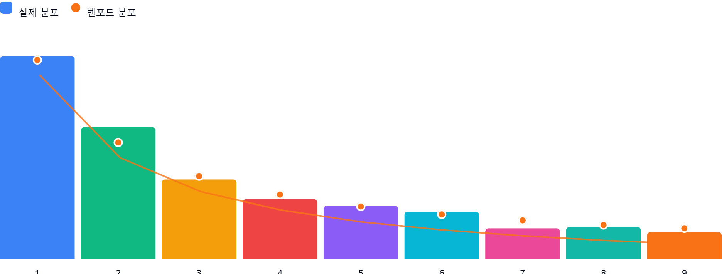

AI 감사인 의견
## 벤포드 법칙 분석 결과 검토 및 권고사항

### 1. 전반적 평가

제공된 외상매출금(1080000) 계정의 차변 금액에 대한 벤포드 법칙 분석 결과는 **전반적으로 벤포드 법칙과 유사한 패턴**을 보입니다. 실제 분포와 벤포드 분포의 차이가 대부분 1% 내외로 나타나며, 이는 데이터가 크게 조작되지 않았을 가능성을 시사합니다.

### 2. 특이사항

가장 눈에 띄는 특이사항은 다음과 같습니다.

* **첫째 자리 '2'의 높은 분포**: 실제 분포가 19.9%로, 벤포드 분포(17.6%)보다 2.3% 높습니다.

**결론적으로,** 외상매출금 계정의 벤포드 법칙 분석 결과는 전반적으로 양호하고, 첫째 자리 '2'의 높은 분포도 정상영억 범위안에 있는 것으로 판단됩니다. 벤포드 법칙 분석은 회계 부정이나 오류를 탐지하는 데 유용한 도구이지만, 분석 결과만으로 단정적인 결론을 내리기보다는 추가적인 검증 과정을 거치는 것이 중요합니다.

차입금lead
삼덕회계법인 |  |  |  |  |  |  | 차입금
Client | Title | Period-end | Prepared by | Date | Reviewed By | Date | W/P reference
대성에코에너지센터 | 차입금 Lead Schedule | 2025.12.31 | 이병하 |  |  |  | 4301

ACCOUNT | 2024.12.31. | Increase |  | Decrease |  | 2025.12.31.
 |  | 유동성대체 | 차입 | 상환 | 대체 | PER BOOK | AJE | RES | FINAL | Refer
단기차입금 | 3,586,230,000 | - | - | - |  | 3,586,230,000 |  |  | 3,586,230,000
유동성장기부채 | 2,844,920,000 | 8,844,920,000 |  | 2,844,920,000 |  | 8,844,920,000 |  |  | 8,844,920,000
관계회사장기차입금 | 26,458,642,553 | - | - | - | - | 26,458,642,553 |  |  | 26,458,642,553
장기차입금 | 98,307,940,000 |  | - | - | 8,844,920,000 | 89,463,020,000 |  |  | 89,463,020,000
 | - |  |  | - | - | - |  |  | -
 | - |  |  |  |  | - |  |  | -
 | - |  |  |  |  | - |  |  | -
 | 131,197,732,553 | 8,844,920,000 | - | 2,844,920,000 | 8,844,920,000 | 128,352,812,553 | - | - | 128,352,812,553

주석사항> | 특수관계자와의 거래내용

 | 특수관계회사명 | 계정명 | 기초 | 증가 | 감소 | 기말
 | 대일개발 | 관계사단기차입금 | - | - | - | - | TRUE
 |  | 관계사장기차입금 | 7,286,693,374 | - | - | 7,286,693,374 | TRUE
 | 성림유화 | 관계사단기차입금 | 3,586,230,000 | - | - | 3,586,230,000 | TRUE
 |  | 관계사장기차입금 | 19,171,949,179 | - | - | 19,171,949,179 | TRUE

 | 단기차입금은 시공사인 웅천의 자금대여를 위하여 차입한 금액임
 | 장기차입금은 PF대출전에 자금집행에 필요한 금액을 차입한 것으로 PF대출 실행시 상환하고 있음

구분 | 회사명 | 기말이율 |  | 기초 | 증가 |  | 감소 |  | 기말 | 유동성대체 | 기말 | 담보현황 | 조회확인
 |  |  | 한도 |  | 일자 | 금액 | 일자 | 금액 |  |  |  |  |  | 만기일
관계사 단기차입금 | 대일개발 |  |  | - | 2023-12-31 |  | 2023-06-28 | -

 |  |  |  | - |  | - |  | - | - |  |  |  | C
 | 성림유화 |  |  | 3,586,230,000

 |  |  |  |  |  |  |  |  |  |  |  |  |  | 기말 관계사차입금 계약서수정에 따른 수정사항

 |  |  |  | 3,586,230,000 |  | - |  | - | 3,586,230,000 |  | 3,586,230,000 | TRUE | C
 | 합계 |  |  | 3,586,230,000 | 합계 | - |  | - | 3,586,230,000 |  | 3,586,230,000
 |  |  |  | TRUE |  |  |  |  | TRUE

관계사 장기차입금 | 대일개발 |  |  | 7,286,693,374

 |  |  |  |  |  |  |  |  |  |  |  |  |  | 기말 관계사차입금 계약서수정에 따른 수정사항

 |  |  | - | 7,286,693,374 |  | 0 |  | 0 | 7,286,693,374 |  | 7,286,693,374 | TRUE | C

 | 성림유화 |  |  | 19,171,949,179

 |  |  |  | 19,171,949,179 |  | 0 |  | 0 | 19,171,949,179 | - | 19,171,949,179 | TRUE | C
 |  |  |  | 26,458,642,553 |  | 0 |  | 0 | 26,458,642,553 | - | 26,458,642,553
 |  |  |  | TRUE |  |  |  |  |  |  | TRUE
 | 관계사차입금은 연초에 운용자금이 부족하여 관계사로부터 치입한 금액임

유동성장기차입금
구분 | 은행명 | 기말이율 |  | 기초 | 증가 |  | 감소 |  | 기말 | 담보현황 | 조회확인
 |  |  | 한도 |  | 일자 | 금액 | 일자 | 금액 |  |  |  | 만기일 | 상환방법

 | 하나은행(안산금융센터) |  |  | 1,105,263,158 |  | 4,894,736,842 | 2025-12-30 | 1,105,263,158 | 4,894,736,842
 | 신협중앙회 |  |  | 552,631,579 |  | 2,447,368,421 | 2025-12-30 | 552,631,579 | 2,447,368,421
 | 하나은행(ESCO자금) |  |  | 1,094,920,000 |  | 1,094,920,000 | 2025-12-30 | 1,094,920,000 | 1,094,920,000
 | 공주중앙신용협동조합 |  |  | 36,842,105 |  | 163,157,895 | 2025-12-30 | 36,842,105 | 163,157,895
 | 대사신용협동조합 |  |  | 27,631,579 |  | 122,368,421 | 2025-12-30 | 27,631,579 | 122,368,421
 | 대전행복신용협동조합 |  |  | 27,631,579 |  | 122,368,421 | 2025-12-30 | 27,631,579 | 122,368,421
 |  |  |  | - |  |  |  |  | -

 |  |  |  | 2,844,920,000 | - | 8,844,920,000 |  |  | 8,844,920,000
 |  |  |  | TRUE |  | TRUE |  |  | TRUE

3. 장기차입금
구분 | 은행명 | 기말이율 |  | 기초 | 증가 |  | 감소 |  | 기말 | 유동성대체 | 기말 | 담보현황 | 조회확인
 |  |  | 한도 |  | 일자 | 금액 | 일자 | 금액 |  |  |  |  |  | 만기일 | 상환방법

 | 하나은행(ESCO자금) | 1.50% | 2,500,000,000 | 1,607,040,000 |  |  |  |  | 1,607,040,000 | 357,120,000 | 1,249,920,000 | *1 | C | 2030-06-15 | 원금균등분할상환
 | 하나은행(ESCO자금) | 1.50% | 741,000,000 | 555,660,000 |  |  |  |  | 555,660,000 | 105,840,000 | 449,820,000 |  |  | 2031-03-15 | 원금균등분할상환
 | 하나은행(ESCO자금) | 1.50% | 330,000,000 | 212,040,000 |  |  |  |  | 212,040,000 | 47,120,000 | 164,920,000 |  |  | 2030-06-15 | 원금균등분할상환
 | 하나은행(ESCO자금) | 1.50% | 3,614,000,000 | 2,323,260,000 |  |  |  |  | 2,323,260,000 | 516,280,000 | 1,806,980,000 |  |  | 2030-06-15 | 원금균등분할상환
 | 하나은행(ESCO자금) | 1.50% | 480,000,000 | 359,940,000 |  |  |  |  | 359,940,000 | 68,560,000 | 291,380,000 |  |  | 2031-03-15 | 원금균등분할상환
 | 하나은행 안산금융센터 | 4.82% | 60,000,000,000 | 58,894,736,842 |  |  |  |  | 58,894,736,842 | 4,894,736,842 | 54,000,000,000 | *1 | C | 2027-09-30 | 원금불균등분할상환
 | 신협중앙회 |  | 30,000,000,000 | 29,447,368,421 |  |  |  |  | 29,447,368,421 | 2,447,368,421 | 27,000,000,000 |  |  | 2027-09-30 | 원금불균등분할상환
 | 공주중앙신용협동조합 |  | 2,000,000,000 | 1,963,157,895 |  |  |  |  | 1,963,157,895 | 163,157,895 | 1,800,000,000 |  |  | 2027-09-30 | 원금불균등분할상환
 | 대사신용협동조합 |  | 1,500,000,000 | 1,472,368,421 |  |  |  |  | 1,472,368,421 | 122,368,421 | 1,350,000,000 |  |  | 2027-09-30 | 원금불균등분할상환
 | 대전행복신용협동조합 |  | 1,500,000,000 | 1,472,368,421 |  |  |  |  | 1,472,368,421 | 122,368,421 | 1,350,000,000 |  |  | 2027-09-30 | 원금불균등분할상환
 |  |  |  |  |  |  |  |  | -

 |  |  | 합계 | 98,307,940,000 |  | - |  | - | 98,307,940,000 | 8,844,920,000 | 89,463,020,000
 |  |  | per book | 98,307,940,000 |  |  |  |  |  |  | TRUE
 |  |  |  | TRUE

 | 장기차입금의 상환스케쥴 |  | ESCO자금의 감소는 유동성장기차입금이 아닌 단기차입금으로 대체하여 상환 |  |  |  |  |  | 관계회사 장기차입금의 상환스케쥴 |  |  |  |  | 관계회사 장기미지급금상환스케쥴
 | 연도 | 금액 | Tranche A | Tranche C | 장기차입금합계 | 관계회사차입금 | 합계 |  | 연도 | 대일개발 | 성림유화 | 합계 |  | 대일개발
 | 2024 | - |  |  | - |  | - |  | 2024 |  |  | -
 | 2025 | - |  |  |  |  |  | FALSE | 2025 |  |  | -
 | 2026 | - | 7,750,000,000 | 1,094,920,000 | 8,844,920,000 | - | 8,844,920,000 |  | 2026 |  |  | -
 | 2027 | - | 85,500,000,000 | 1,094,920,000 | 86,594,920,000 | - | 86,594,920,000 |  | 2027 |  |  | -
 | 2028 | - | - | 1,094,920,000 | 1,094,920,000 | 4,811,474,415 | 5,906,394,415 |  | 2028 | 1,811,474,415 | 3,000,000,000 | 4,811,474,415 |  | 1,188,525,585
 | 2029 |  | - | 1,094,920,000 | 1,094,920,000 | 4,811,474,415 | 5,906,394,415 |  | 2029 | 1,811,474,415 | 3,000,000,000 | 4,811,474,415 |  | 1,188,525,585
 | 2030 |  | - | 634,660,000 | 634,660,000 | 2,111,474,415 | 2,746,134,415 |  | 2030 | 461,474,415 | 1,650,000,000 | 2,111,474,415 |  | 1,188,525,585
 | 2031 |  | - | 43,600,000 | 43,600,000 | 14,724,219,308 | 14,767,819,308 |  | 2031 | 461,474,415 | 1,650,000,000 | 2,111,474,415 |  | 1,188,525,585
 |  | - | 93,250,000,000 | 5,057,940,000 | 98,307,940,000 | 26,458,642,553 | 124,766,582,553 |  | 2032 | 461,474,415 | 1,650,000,000 | 2,111,474,415 |  | 1,188,525,585
 |  |  | TRUE | TRUE | TRUE | TRUE |  |  | 2033 | 461,474,415 | 1,650,000,000 | 2,111,474,415 |  | 1,188,525,585
 |  |  |  |  |  |  |  |  | 2034 | 461,474,415 | 1,650,000,000 | 2,111,474,415 |  | 1,188,525,585
 |  |  |  |  |  |  |  |  | 2035 | 461,474,415 | 1,650,000,000 | 2,111,474,415 |  | 1,188,525,585
 | *1 하나은행 담보내용 |  |  |  |  |  |  |  | 2036 | 461,474,415 | 1,650,000,000 | 2,111,474,415 |  | 1,188,525,585
 | 상기 하나은행 및 산업은행의 차입금은 PF대출로서 회사는 회사보유토지를 PF대리은행인 하나은행앞으로 신탁하였으며 주주사가 보유하고 있는 대성에코에너지 주식을 담보로 제공하고 있음 |  |  |  |  |  |  |  | 2037 | 433,423,639 | 1,621,949,179 | 2,055,372,818 |  | 1,188,525,540
 | 기말\대출약정서(PF대출950억 날인본-하나은행,산업은행).PDF |  |  |  |  |  |  |  |  | 7,286,693,374 | 19,171,949,179 | 26,458,642,553 |  | 11,885,255,805
 | 담보 | 주소 | 감정금액 | 설정순위 | 설정자 | 설정금액 | 담보권자
 | 부동산담보신탁수익권 | 당진리 석문면 장고항리1421 | 67,672,785,912 |  | 하나은행 | 79,711,908,000 |  | *1 |  | TRUE | TRUE |  |  | TRUE
 |  |  |  |  | 신협중앙회 | 36,000,000,000
 |  |  |  |  | 공주중앙신용협동조합 | 2,400,000,000
 |  |  |  |  | 대사신용협동조합 | 1,800,000,000
 |  |  |  |  | 대전행복신용협동조합 | 1,800,000,000
 | 대성에코에너지 보통주 | N/A | 0 |  | 하나은행 | 79,711,908,000 | 대일개발, 성림유화
 |  |  |  |  | 신협중앙회 | 36,000,000,000 | 대일개발, 성림유화
 |  |  |  |  | 공주중앙신용협동조합 | 2,400,000,000 | 대일개발, 성림유화
 |  |  |  |  | 대사신용협동조합 | 1,800,000,000 | 대일개발, 성림유화
 |  |  |  |  | 대전행복신용협동조합 | 1,800,000,000 | 대일개발, 성림유화

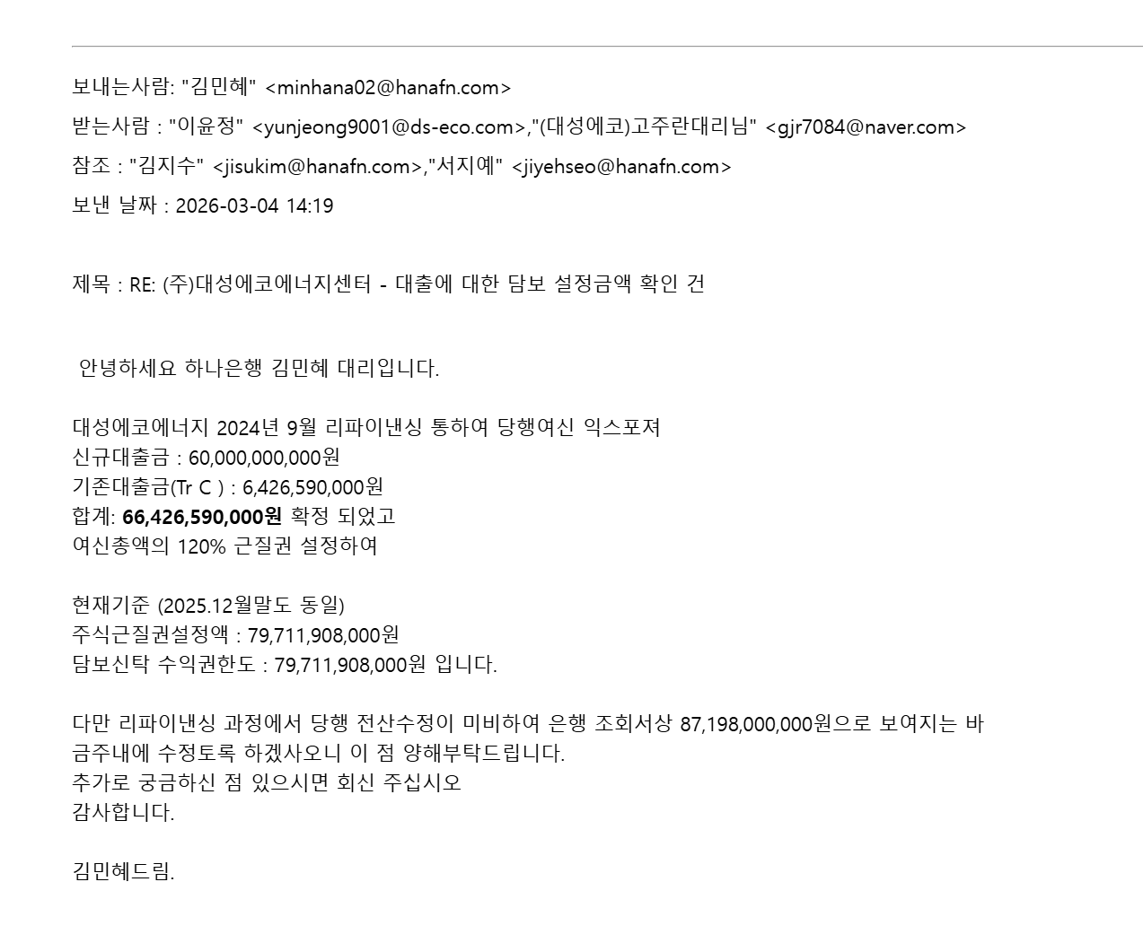
 | 동 대출은 PF대출계약으로서 수익금계좌에 대한 예금금질권계약, 담보신탁계약, 양도담보계약 등이 계약서 내용에 포함되어 있음
 | 기말감사\회사제시\부동산신탁 원부변경계약서(건물).pdf
 | 기말감사\회사제시\부동산신탁 원부변경계약서(토지).pdf |  |  |  | 총설정금액 | 121,711,908,000

 | *1 | 하나은행 담보설정금액의 내역
 |  | 구분 | 당초대출금액 | 설정율 | 담보금액
 |  | ESCO대출 | 6,426,590,000 | 120% | 7,711,908,000
 |  | PF대출 | 60,000,000,000 | 120% | 72,000,000,000
 |  |  |  |  | 79,711,908,000

제공받은 담보 및 보증의 내용> | 구분 | 담보물건 | 제공자 | 설정금액 | 담보보증의 내용 | 수혜자
 | 담보 | 대성에코에너지 주식 | 대일개발 | 79,711,908,000 | 차입금 담보 | 하나은행
 |  |  | 대일개발 | 36,000,000,000 | 차입금 담보 | 신협중앙회
 |  |  | 대일개발 | 2,400,000,000 | 차입금 담보 | 공주중앙신용협동조합
 |  |  | 대일개발 | 1,800,000,000 | 차입금 담보 | 대사신용협동조합
 |  |  | 대일개발 | 1,800,000,000 | 차입금 담보 | 대전행복신용협동조합
 | 담보 | 대성에코에너지 주식 | 성림유화 | 79,711,908,000 | 차입금 담보 | 하나은행
 |  |  | 성림유화 | 36,000,000,000 | 차입금 담보 | 신협중앙회
 |  |  | 성림유화 | 2,400,000,000 | 차입금 담보 | 공주중앙신용협동조합
 |  |  | 성림유화 | 1,800,000,000 | 차입금 담보 | 대사신용협동조합
 |  |  | 성림유화 | 1,800,000,000 | 차입금 담보 | 대전행복신용협동조합
 | 대성에코에너지주주들의 주식에 근저당권이 설정되어 있음

 | 구분 | 보증제공자 | 지급보증의내용 | 보증금액 | 수혜자
 | 보증 | 대일개발 | 차입금 지급보증 | 79,711,908,000 | 하나은행
 |  | 대일개발 | 차입금 지급보증 | 36,000,000,000 | 신협중앙회
 |  | 대일개발 | 차입금 지급보증 | 2,400,000,000 | 공주중앙신용협동조합
 |  | 대일개발 | 차입금 지급보증 | 1,800,000,000 | 대사신용협동조합
 |  | 대일개발 | 차입금 지급보증 | 1,800,000,000 | 대전행복신용협동조합
 |  | 성림유화 | 차입금 지급보증 | 79,711,908,000 | 하나은행
 |  | 성림유화 | 차입금 지급보증 | 36,000,000,000 | 신협중앙회
 |  | 성림유화 | 차입금 지급보증 | 2,400,000,000 | 공주중앙신용협동조합
 |  | 성림유화 | 차입금 지급보증 | 1,800,000,000 | 대사신용협동조합
 |  | 성림유화 | 차입금 지급보증 | 1,800,000,000 | 대전행복신용협동조합

미지급비용> |  |  |  |  |  | 기준일 | 2025-12-31
 | 은행명 | 차입금액 | 지급방법 | 최종이자지급일 | 경과일수 | 이자율 | 미지급이자 | PER BOOK | DIFFER
 | 하나은행안산지점 | 58,894,736,842 | 분기별 후취 정산(3,6,9,12월 28일) | 2025-12-30 | 1 | 4.82% | 7,777,332 | 7,906,849 | 129,517
 | 신협중앙회서울지역본부 | 29,447,368,421 | 분기별 후취 정산 (3,6,9,12월 28일) | 2025-12-30 | 1 | 4.82% | 3,888,666 | 3,953,424 | 64,758
 | 공주중앙신용협동조합 | 1,963,157,895 | 분기별 후취 정산 (3,6,9,12월 28일) | 2025-12-30 | 1 | 4.82% | 259,244 | 263,561 | 4,317
 | 대사신용협동조합 | 1,472,368,421 | 분기별 후취 정산 (3,6,9,12월 28일) | 2025-12-30 | 1 | 4.82% | 194,433 | 197,671 | 3,238
 | 대전행복신용협동조합 | 1,472,368,421 | 분기별 후취 정산 (3,6,9,12월 28일) | 2025-12-30 | 1 | 4.82% | 194,433 | 197,671 | 3,238
 | 하나은행(ESCO자금) | 5,057,940,000 | 분기별 후취 정산 (3,6,9,12월 29일) | 2025-12-16 | 15 | 1.50% | 3,117,908 | 4,200,000 | 1,082,092
 |  | 98,307,940,000 |  |  |  |  | 15,432,018 | 16,719,176 | 1,287,158 | minor pass
 |  | TRUE

은행연합회자료와의 대사>- |  |  |  |  |  |  |  |  |  |  |  |  | (단위:백만원)
구분 | 은행연합회 | 하나은행 | 신협중앙회 | 대전행복신협 *3 | 공주중앙신협 | 대사신협 | 산은캐피탈 | kb캐피탈 | NH농협캐피탈 | 현대캐피탈 | 우리금융캐피탈 | 현대커머셜 | 폭스바겐파이낸셜 | 서울보증 | 조회서 계 | 차이금액
대출채권
원화대출금 시설자금 | 58,895 | 58,895 |  |  |  |  |  |  |  |  |  |  |  |  | 58,895 | -0
원화대출금 기타 | 5,058 | 5,058 |  |  |  |  |  |  |  |  |  |  |  |  | 5,058 | -

신용공여 잔액(보험)
이행지급 | 4,907 |  |  |  |  |  |  |  |  |  |  |  |  | 4,907 | 4,907 | -0
기타 |  |  |  |  |  |  |  |  |  |  |  |  |  |  | - | -
신용공여 잔액(여신전문)
할부금융 | 670 |  |  |  |  |  |  | 166 | - | 14 |  | 14 |  |  | 194 | -476
기타 |  |  |  |  |  |  |  |  |  |  |  |  |  |  | - | -

신용공여 잔액(신협)
대출채권 | 34,354 |  | 29,447 | 1,472 | 1,963 | 1,472 |  |  |  |  |  |  |  |  | 34,355 | 1

한도잔액
전자방식외상매출채권 담보대출 | 50 | 50 |  |  |  |  |  |  |  |  |  |  |  |  | 50 | -
담보잔액
특수저당 자동차. 중기 | 520 |  |  |  |  |  |  |  | - | 1,071 |  | 411 | 234 |  | 1,716 | 1,196
동산 기계기구
부동산 토지 | 179,372 |  |  |  |  |  |  |  |  |  |  |  |  |  | - | -179,372
*1 | 대선에코발전 차입금 인수 금액임
*2 | 차량할부관련 은핸연합회자료는 할부이자를 제외한 원금금액임
*3 | 은행연합회자료상으로는 목동신협으로 표시되어 있으나 상호를 23년 2월 28일 대전행복신협으로 변경하였음

미지급이자> |  |  |  |  | 2022-12-31
 | 은행명 | 차입금잔액 | 아지율 | 미지급일수 | 미지급이자
 | 하나은행 | #REF! | 5.12% | #REF! | #REF!
 | 산업은행 | #REF! | 5.12% | #REF! | #REF!
 | 산업은행 | #REF! | 1.75% | #REF! | #REF!
 |  | #REF! |  |  | #REF!
 |  | #REF! |  | PER BOOK | 1,152,696,424
 |  |  |  | DIFFER | #REF! | #REF! | minor pass

은행연합회자료와의 대사>- |  |  |  |  |  |  |  |  | (단위:백만원)
구분 | 은행연합회 | 산업은행 | 하나은행 | 기업은행 | 산은캐피탈 | NH농협캐피탈 | 현대캐피탈 | 우리금융캐피탈 | 에큐온캐피탈 | 폭스바겐파이낸셜 | 서울보증 | 조회서 계 | 차이금액 | 차이금액
대출채권
원화대출금 일반자금시설 | 73,065 | #REF! | #REF! |  |  |  |  |  |  |  |  | #REF! | #REF! | *1
신용카드채권 | 17 |  |  | 17
신용공여 잔액(보험)
이행지급 | 132 |  |  |  |  |  |  |  |  |  |  | - | -132
기타 |  |  |  |  |  |  |  |  |  |  |  | - | -
신용공여 잔액(여신전문)
할부금융 | 898 |  |  |  |  | #REF! | 14 | 103 | #REF! | - |  | #REF! | #REF!
기타 |  |  |  |  |  |  |  |  |  |  |  | - | -

한도잔액
전자방식외상매출채권 담보대출 | 50 |  | 50 |  |  |  |  |  |  |  |  | 50 | -
담보잔액
특수저당 자동차. 중기 | 1,401 |  |  |  |  | #REF! | 152 |  | 127 | #REF! |  | #REF! | #REF!
동산 기계기구 | - |  |  |  |  |  |  |  |  |  |  | - | -
*1 | 대선에코발전 차입금 인수 금액임
*2 | 차량할부관련 은핸연합회자료는 할부이자를 제외한 원금금액임

수정사항> | 만기가 1년 이내에 도래하는 차입금을 유동성장기차입금으로 수정함

 | 장기차입금 | #REF! | 유동성장기차입금 | #REF!

자본
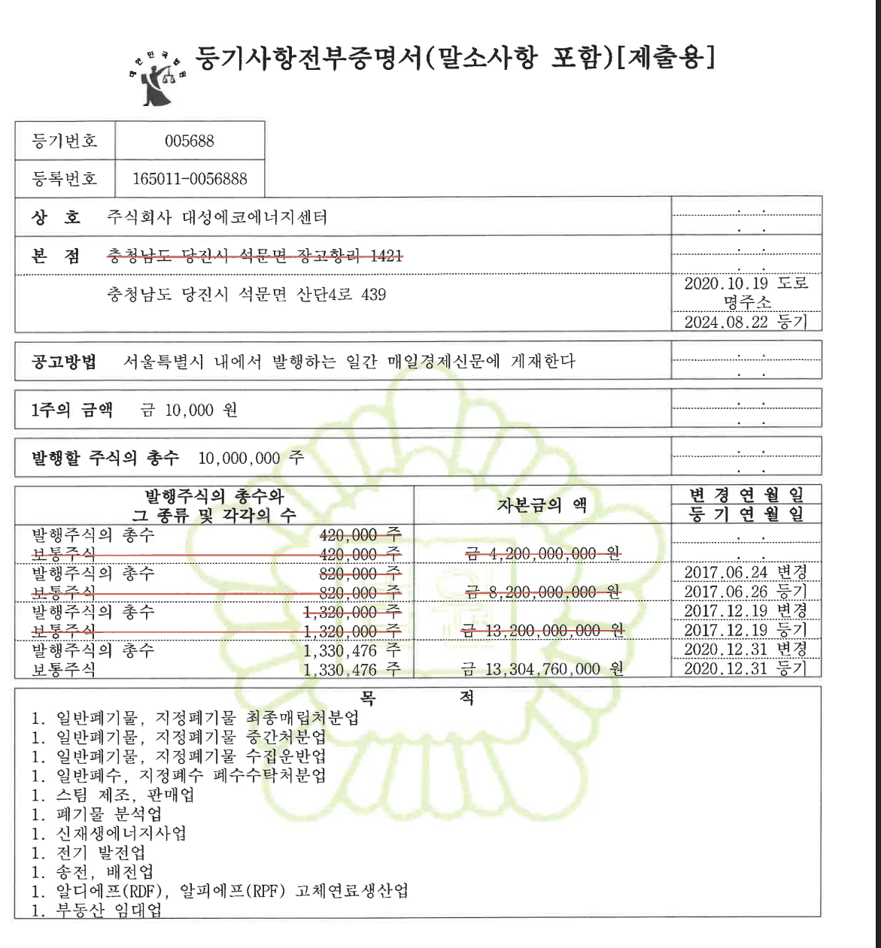
삼덕회계법인 |  |  |  |  |  |  | 자본
Client | Title | Period-end | Prepared by | Date | Reviewed By | Date | W/P reference
대성에코에너지센터 | 자본 Lead Schedule | 2025.12.31 | 이병하 |  |  |  | 4301

 |  |  |  | 2025.12.31.
ACCOUNT | 2024.12.31. | INCREASE | DECREASE | PER BOOK | AJE | RES | FINAL | Refer
자본금 | 13,304,760,000 | - | - | 13,304,760,000 |  |  | 13,304,760,000
 | - |  |  | - |  |  | -
주식할인발행차금 | -75,201,000 | - | - | -75,201,000 |  |  | -75,201,000
이익잉여금계 | -22,537,019,331 | -359,959,480 | - | -22,896,978,811 | - | - | -22,896,978,811
이월결손금 | -22,537,019,331 | -359,959,480 |  | -22,896,978,811 |  |  | -22,896,978,811
 | -9,307,460,331 | -359,959,480 | - | -9,667,419,811 | - | - | -22,896,978,811

발행할 주식수 | 10,000,000
발행주식수 | 1,330,476
1주당금액 | 10,000
자본금 | 13,304,760,000
 | TRUE
주주명부>
 | 관계 | 기초 |  | 증가 | 감소 | 기말
주주명 |  | 보유주식수 | 지분율 |  |  | 주식수 | 지분율
대일개발 |  | 660,000 | 49.61% | - | - | 660,000 | 49.606%
성림유화 |  | 660,000 | 49.61% | - | - | 660,000 | 49.606%
김민정 |  | 2,619 | 0.20% |  |  | 2,619 | 0.197%
김윤전 |  | 2,619 | 0.20% |  |  | 2,619 | 0.197%
김주한 |  | 2,619 | 0.20% |  |  | 2,619 | 0.197%
이정우 |  | 2,619 | 0.20% |  |  | 2,619 | 0.197%

 |  | 1,330,476 | 100% | - | - | 1,330,476 | 100%

주석사항> | 하나은행과의 PF체결하면서 동 주주들에 대하여 근저당권을 설정하였음

벤포드 분석_폐기물매출액
분석 계정과목: | 58_폐기물 총매출액(4120000)
금액 기준열: | 대변

벤포드 법칙 분석 결과
첫째 자리 수 | 실제 건수 | 실제 분포 (%) | 벤포드 분포 (%) | 차이 (%)
1 | 621 | 33.9 | 30.1 | 3.8
2 | 357 | 19.5 | 17.6 | 1.9
3 | 211 | 11.5 | 12.5 | -1
4 | 154 | 8.4 | 9.7 | -1.3
5 | 142 | 7.7 | 7.9 | -0.2
6 | 94 | 5.1 | 6.7 | -1.6
7 | 90 | 4.9 | 5.8 | -0.9
8 | 84 | 4.6 | 5.1 | -0.5
9 | 81 | 4.4 | 4.6 | -0.2

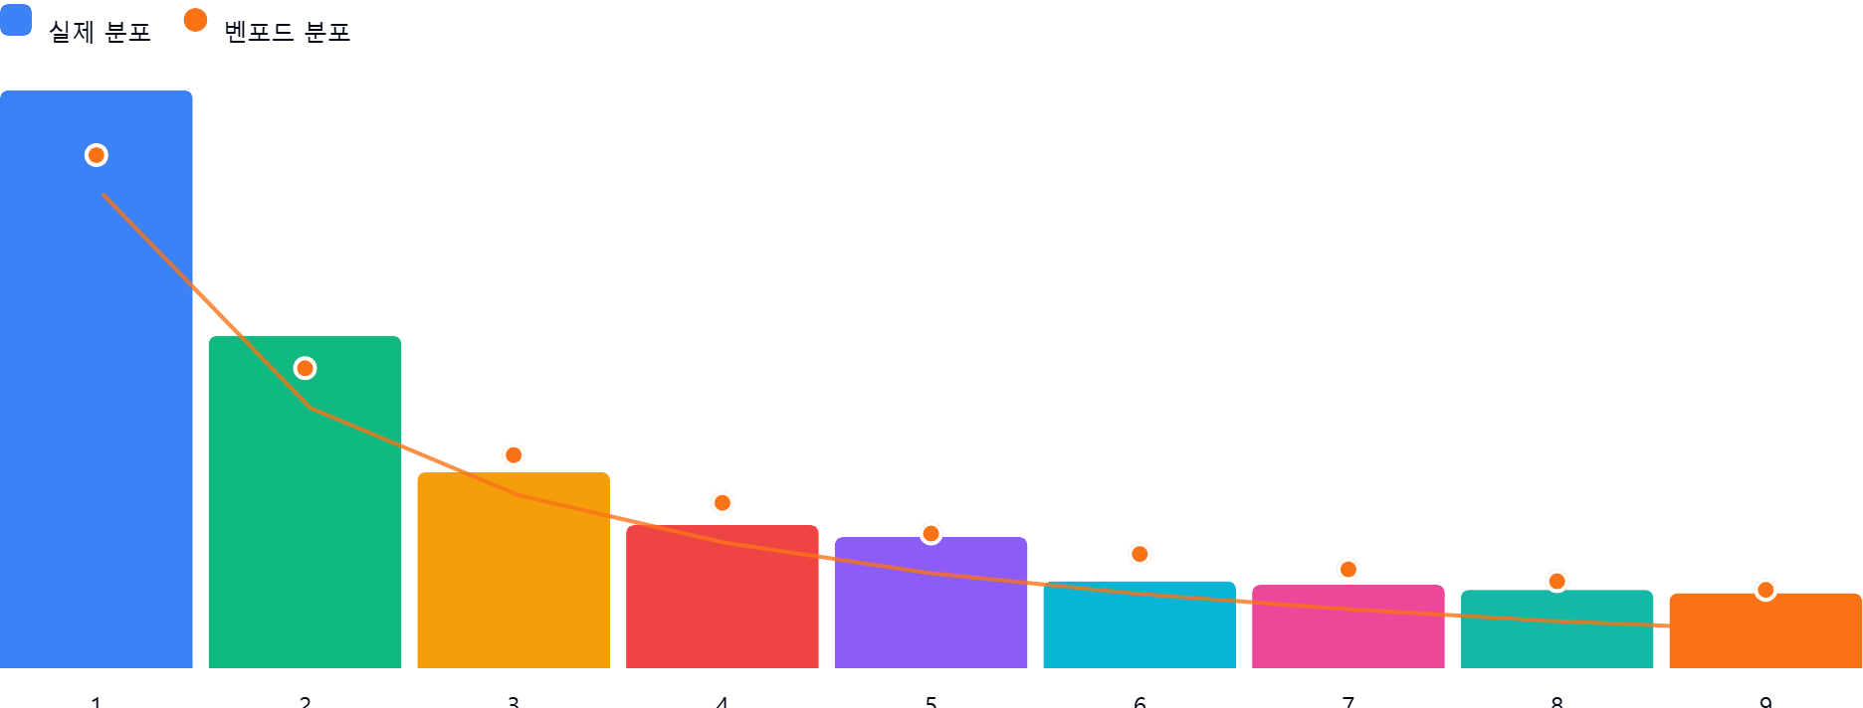

AI 감사인 의견
## 벤포드 법칙 분석 결과 검토 보고서 (폐기물 총매출액)

### 1. 전반적 평가

제시된 폐기물 총매출액(4,120,000) 데이터의 첫째 자리 수 분포는 전반적으로 벤포드 법칙을 어느 정도 따르는 것으로 보입니다. 하지만 세부적인 분포를 살펴보면 벤포드 법칙과 실제 분포 간에 차이가 존재합니다. 특히, '1'과 '2'의 분포가 벤포드 법칙보다 높고, '3'부터 '9'까지는 벤포드 법칙보다 낮은 경향을 보입니다. 이러한 차이는 전체 거래건수 1834건에 불과하여 모집단이 작기 때문에 발생한 차이로 유의미한 차이로 보이지는 않음

